F02.CFG-Paths
 |  | VVSS, Info Romana, 2024-2025

F02. calcularea valorii totale a incasarilor la finalul programului de lucru

F02. Covered source code |  |  | F02. Control Flow Graph (CFG) | F02. Cyclomatic Complexity (CC)

Line No. | Source code |  | Se va insera CFG asociat codului sursa testat (poza, diagrama, etc.). | CC1 = No. of regions = |  | 4
Req02_L01 | List<Payment> l=getPayments(); |  |  | CC2 = Edges - Nodes + 2 = |  | 10 - 8 + 2 = 4
Req02_L02 | if((l==null)||(l.isEmpty())) |  |  | CC3 = No. of Conditions + 1 = |  | 3 + 1 = 4
Req02_L03 | return total;
Req02_L04 | for(Payment p:l)
Req02_L05 | if(type.equals(p.getType())) |  |  | F02. Individual Paths
Req02_L06 | total += p.getAmount();
Req02_L07 | return total; |  |  | Path No. | Path
Req02_L08 | end |  |  | F02_P01 | 1 - 2(T) - 3 - 8
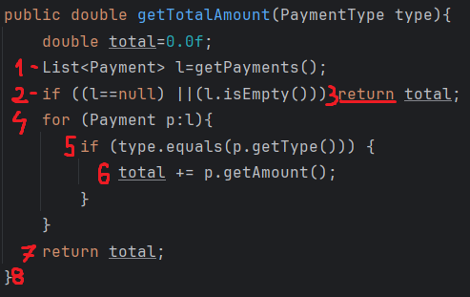
 |  |  |  | F02_P02 | 1 - 2(F) - 4(F) - 7 - 8
 |  |  |  | F02_P03 | 1 - 2(F) - 4(T) - 5(T) - 6 - 4(F) - 7 - 8
 |  |  |  | F02_P04 | 1 - 2(F) - 4(T) - 5(F) - 4(F) - 7 - 8
 |  |  |  | F02_P05 | 1 - 2(F) - 4(T) - 5(F) - 4(T) - 5(T) - 6 - 4(F) - 7 - 8
 |  |  |  | F02_P06 | 1 - 2(F) - 4(T) - 5(T) - 6 - 4(T) - 5(F) - 4(F) - 7 - 8
 |  |  |  | F02_P07 | 1 - 2(F) - 4(T) - 5(T) - 6 - 4(T) - 5(T) - 6 - 4(F) - 7 - 8
 |  |  |  | F02_P08 | 1 - 2(F) - 4(T) - 5(F) - 4(T) - 5(F) - 4(F) - 7 - 8

